Sheet1
id | name | points
1 | 赵援朝 | 10
2 | 孙大 | 40
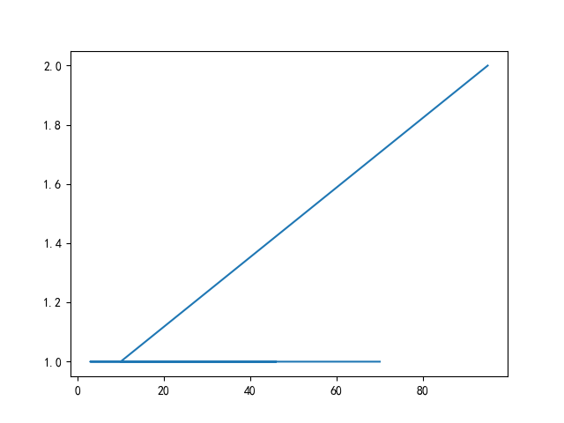
3 | 郑抗美 | 95
4 | 钱杰 | 3
5 | 郑中北 | 28
6 | 赵杰 | 42
7 | 王爱国 | 21
8 | 孙丰亮 | 12
9 | 刘大 | 26
10 | 孙爱国 | 46
11 | 孙丰亮 | 95
12 | 钱超 | 22
13 | 禄援朝 | 38
14 | 刘抗美 | 43
15 | 刘抗美 | 70

